Sheet1
防护网安装工程量清单
部位 | 序号 | 项目 | 数量 | 单位 | 备注
一楼餐厅门口 | 1 | 餐厅门口201不锈钢网+门2250*3230（其中门至少1800*2100） | 7.26 | ㎡ | 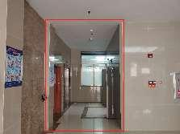
 | 2 | 单面封3mm铝塑板（结构胶粘贴） | 7.26 | ㎡
 | 3 | 厨房窗201不锈钢网（1700*2300+1470*2300） | 7.29 | ㎡ | 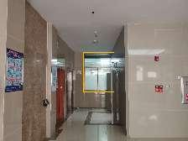
电梯厅与楼梯间 | 4 | 201不锈钢网+门3200*2530*4层（其中门至少1800*2100） | 32.38 | ㎡ | 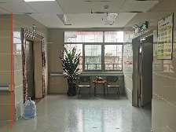
 | 5 | 电梯厅窗201不锈钢防盗网（3500*1350*4层） | 18.9 | ㎡ | 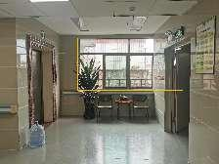
楼梯间 | 6 | 五层楼梯井防坠2.0mm粗钢丝隐形防盗网175600*3300 | 57.95 | ㎡
 | 7 | 上天台201不锈钢门1800*2100 | 3.78 | ㎡ | 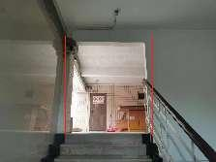
房间 | 8 | 拆除、清运浴室玻璃趟门2000*1600 | 23 | 个
 | 9 | 东阳台201不锈钢防盗网20000*1400*3层 | 84 | ㎡ | 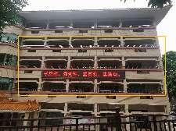
 | 10 | 西阳台201不锈钢防盗网（2700*1370*3个*1层，124000*1400*3层） | 53.19 | ㎡
 | 11 | 04房窗201不锈钢防盗网 （7000*1800*1层，7000*1400*3层） | 42 | ㎡
 | 12 | 09房窗201不锈钢防盗网（4700*1400*3层） | 19.74 | ㎡
走廊窗 | 13 | 东走廊201不锈钢防盗网 （2700*1700*2个*1层，2700*1400*2个*3层） | 31.86 | ㎡
 | 14 | 西走廊201不锈钢防盗网6900*1400*4层 | 38.64 | ㎡ | 